Vorlage 2023
Übersicht der Leistungssportmittel der geförderten zuwendungsrechtlichen Letztempfänger |  | 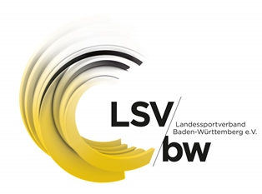
Einzureichen bis 30.06.2024
Aufzuführen sind alle vom zuwendungsrechtlichen Letztempfänger (ZLE) vereinnahmten sowie verausgabten Mittel für den Leistungssport in Baden-Württemberg. Falls mehrere Disziplinen eines ZE durch den LSVBW gefördert werden, sind diese in der speraten Tabelle aufzuführen. Der LSVBW behält sich vor, Verwendungsnachweisprüfungen durchzuführen. Daher müssen alle aufgeführten Beträge nachvollziehbar und belegbar sein.
Sportart:
 | bitte eintragen
Einnahmen im Bereich Leistungssport |  |  | 0.00 €
Art der Einnahme
Zuwendungen des Landessportverbandes Baden-Württemberg (LSVBW) inkl. sämtlichem Personal (auch LSVBW) und Sachmitteln/Honorare |  |  | 0.00 €
Zuwendungen von Bund (OSP-Trainer, BSP-Leiter (je nach Anstellungsträgerschaft nachrichtlich)) |  |  | 0.00 €
Eigenmittel des ZLE |  |  | 0.00 €
Zuwendungen von Dritten (Sponsoring, Spenden etc.) |  |  | 0.00 €
Sonstige Einnahmen (detaillierte Aufzählung) |  |  | 0.00 €
Ausgaben im Bereich Leistungssport |  |  | 0.00 €
Art der Ausgabe
Personalkosten (Hauptamtlich, Nebenberuflich, Minijob, Honorare etc.) |  |  | 0.00 €
Sach-/ Lehrgangsmaßnahmen Talentsuche/Talentförderung, Landeskaderförderung, Physiotherapie, Dopingprävention und Reisekosten |  |  | 0.00 €
Sonstige Ausgaben (detailierte Aufzählung) |  |  | 0.00 €
Nachrichtlich: Einnahmen und Ausgaben
Eigenbeteiligung von Athleten |  |  | 0.00 €
Betriebskosten der Trainingsstätten / Folgekosten (detaillierte Aufzählung) |  |  | 0.00 €

